1. Início
Desenvolvido por:
 | Planilha de Diagrama de Ishikawa
GUIA DE PÁGINAS | 1. INÍCIO | 2. CAUSA E EFEITO | 3. DIAGRAMA ESPINHA DE PEIXE | 4. ANÁLISE GRÁFICA | 5. SAIBA MAIS
-
1. Para que serve a Planilha Diagrama de Ishikawa
(Causa e Efeito)
A Planilha Diagrama de Ishikawa (também conhecida por Diagrama de Causa e Efeito, Diagrama Espinha de Peixe ou Diagrama 6M) é a ferramenta perfeita para você identificar os principais problemas que te incomodam e pesquisar a fundo suas principais causas.
Baseado na sua análise, você poderá conseguir pensar em planos de ação e medidas para contornar porblemas da sua empresa.
A planilha está organizada em 3 abas: (2) Causa e Efeito, (3) Diagrama Espinha de Peixe e (4) Análise Gráfica
2. Como usar cada aba:
Aba 1: Causa e Efeito - Nessa aba você irá preencher qual o problema (efeito) que mais afeta a sua empresa e que você quer buscar uma solução. Depois disso preencherá as principais causas que ocasionam esse problema
Aba 2: Diagrama Espinha de Peixe - Nessa aba você irá visualizar automaticamente o diagrama espinha de peixe relacionado ao que você preencheu.
Aba 3: Análise Gráfica - Aqui você verá gráficos relacionados às principais causas que você marcou na primeira aba
Tutorial: Em diversas células da planilha você terá explicações que vão deixar o preenchimento dela muito mais fácil e prático. Preste atenção nas células com um marcador vermelho, como essa aqui embaixo, basta passar o mouse por cima dela e ler várias dicas para tornar o uso da planilha ainda mais fácil...

 |  |  |  | Passe o mouse por cima das células com marcador vermelho

4. Análise Gráfica
 | Desenvolvido por:
 |  | Planilha de Diagrama de Ishikawa
 | GUIA DE PÁGINAS | 1. INÍCIO | 2. CAUSA E EFEITO | 3. DIAGRAMA ESPINHA DE PEIXE | 4. ANÁLISE GRÁFICA | 5. SAIBA MAIS

 |  | Ranking Geral
Materiais |  | 0.0
Método |  | 0.0
Mão-de-obra |  | 0.0
Matéria-prima |  | 0.0
Meio Ambiente |  | 0.0
Medida |  | 0.0
Média |  | 0.0

Materiais
 | Nota
Média | 0
Método
Média | 0
Mão-de-obra
Média | 0

Matéria-prima
Média | 0
Meio Ambiente
Média | 0
Medida
Média | 0

 |  | Ranking Geral
Materiais
Método
Mão-de-obra
Matéria-prima
Meio Ambiente
Medida
Média |  | #NUM!

5. Saiba Mais
Desenvolvido por:
 | Planilha de Diagrama de Ishikawa
GUIA DE PÁGINAS | 1. INÍCIO | 2. CAUSA E EFEITO | 3. DIAGRAMA ESPINHA DE PEIXE | 4. ANÁLISE GRÁFICA | 5. SAIBA MAIS
-

A planilha não atende às suas necessidades? |  |  | Conheça alguns produtos complementares:
Não se preocupe, nós fazemos planilhas personalizadas de acordo com a sua necessidade, basta enviar um email para producao@luz.vc e nos falar o que você precisa.

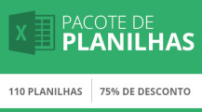
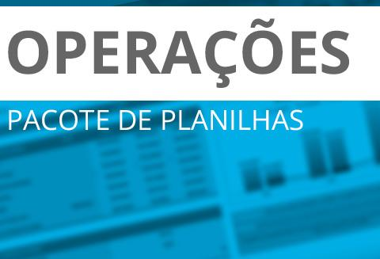

Pacotes de Planilhas de Operações
Mais algumas ferramentas de Operações
Pacotes de
Planilhas LUZ
Mais detalhes
Mais detalhes
Mais detalhes

Você precisa de ajuda para utilizar a planilha?
Basta solicitar uma aula online de 1 hora pelo valor de R$100. Você vai ter a ajuda dos nossos consultores do conforto da sua casa. Agende o seu horário pelo email producao@luz.vc

Deixe um depoimento na página da planilha.
O seu depoimento é essencial para sabermos se estamos no caminho certo. Se você gostou da planilha, entre em luz.vc/minha-conta e deixe o seu depoimento pra gente! Prometo que não vai te custar nem 3 minutos.

